용어설명
용어 설명

파킨슨병 |  | MDS-UPDRS(파킨슨병 평가 척도)
- 안정 떨림, 운동완만, 경축 등의 운동 증상을 특징으로 하는 신경 퇴행성 질환 - 중뇌 흑색질에 존재하는 도파민 분비 신경세포의 소실이 원인 - 2~3년은 적은 용량과 약물로도 일상 생활이 가능하나, Levodopa 복용한지 3~5년이면 운동 동요와 이상운동증의 운동합병증 발생. |  | 파트 I - 일상 생활 경험의 비운동적 측면 파트 II - 일상 생활 경험의 운동적 측면 파트 III - 운동 검사 파트 IV - 운동 합병증 각 파트의 문항은 0점(정상)에서 4점(가장 심각한 장애)까지의 5점 척도로 채점됩니다. 환자가 받을 수 있는 최대 점수는 272점입니다. 이 대회의 과제는 환자가 의사를 방문하여 평가를 받은 각 달의 파트 1 - 4에 대한 UPDRS 점수를 예측하는 것입니다. 대회에서 예측을 위해 제공하는 주요 기능은 여러 달에 걸쳐 환자로부터 채취한 뇌척수액(CSF) 샘플의 질량 분석 판독값입니다. CSF 샘플에는 단백질 정보뿐만 아니라 펩타이드 사슬 형태의 단백질 하위 구성 요소 정보가 포함되어 있습니다.

* 운동 동요: 레보도파 복용 시 운동증상이 좋아졌다가 약효가 떨어지면서 나빠지는 현상
* 신경 퇴행성 질환: 신경 세포들이 어떤 원인에 의해 소멸하게 되어 이로 인해 뇌 기능의 이상을 일으키는 질병

Levodopa(레보도파)
파킨슨병 치료에 도입된 후 현재까지 가장 효과적이며 많이 사용한는 약재

뇌척수액(CSF)
뇌와 척수를 둘러싼 연질막과 지주막(거미막) 사이에 있는 공간인 지주막 하강(거미막밑 공간)과 뇌실을 채우고 있는 액체

∙ 단백질 : 세포에 모양을 부여하고 세포외 환경에서 전송되는 신호에 반응 ∙ 펩타이드 : 다른 분자의 활동을 조절하는데 중요한 역할 → 단백질과 펩타이드는 매우 유사하며 펩타이드 결합에 의해 아미노산 사슬로 구성 단백질 vs 펩타이드 단백질 : 50개 이상의 아미노산으로 구성된 분자 펩타이드 : 2~50개의 아미노산으로 구성된 분자
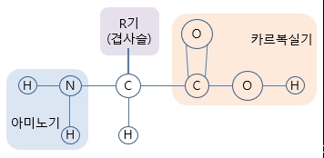

 | 아미노산

배경지식
파킨슨병 치료제 개발
회사 사이트 :http://www.kainosmedicine.com/?c=user&mcd=sub03_06

파킨슨 치료제(KM-819)
기존의 치료제: 도파민 보충제, 증상 완화제
근본적 원인 : 도파민 분비 신경세포의 죽음
FAF1: 도파민 분비 신경세포의 사멸에 관여
뇌조직인 흑질에 분포하는 도파민 신경세포에서 과다발현
FAF-1 활성이 저해함에 따라 정상
* FAF1 (Fas-Associated Factor1)

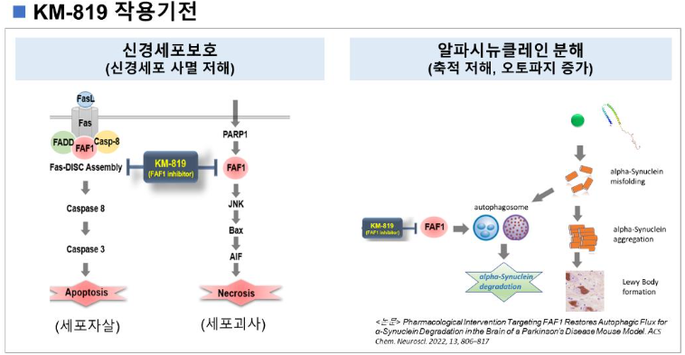

아미노산 서열 리스트 A-알라닌, C-시스테인, D-아스파라진, E-글루타민, F-페닐알라닌, G-글라이신, H-히스티딘, I-아이소루이신, K-라이신, L-루이신, M-메티오닌, N-아스파라진, P-프롤린, Q-글루타민, R-알지닌, S-세린, T-트레오닌, V-발린, W-트립토판, Y-티로신 - 뉴클레오티드 : A(아데닌), G(구아닌), C(시토신), T(티민) - RNA : A(아데닌), G(구아닌), C(시토신), U(우라실)

단백질 구조 아미노산이 단백질을 구성할 때 일정한 방향으로 연결됩니다. 그 결과 단백질도 방향성이 있다. 모든 아미노산은 carboxyle end(C)와 amino end(N)를 가지고 있고 한 아미노산의 N말단과 C말단이 만나서 펩티드 결합을 이루게 된다. 따라서 서열이 정반대인 두 단백질은 아미노산의 종류만 놓고 보면 같은 배열로 나란히 둘 수는 있지만 실상은 C말단과 N말단이 정반대인 단백질이 됩니다. 그런데 펩티드 결합이 단백질의 이차구조를 형성하는데 있어 결정적인 역할을 합니다. 또한 3차, 4차 구조에도 관여하지요. 따라서 서열이 정반대인 두 단백질은 비록 R그룹이 동일한 배열을 가지고 있다고 하더라도 펩티드 결합이 일치하지 않는다. 1차 구조는 단백질의 각 성분인 필수 아미노산 20종이 일렬로 나열된 것을 말합니다. (Sequence of amino acids) 2차 구조는 일렬로 연결된 아미노산들이 알파 헬릭스(α-helix) 구조나 베타플레이트시트 (β-pleated sheet) 구조를 이루며 주로 hydrogen bonds 로 연결되어 있습니다.(Folding) 3차 구조는 Folding(hydrogen bonds, disulfide bonds, hydrophobic interaction, ionic bonds) 된 것들이 안정된 구조체가 되었을 때를 의미합니다. 4차 구조는 3차 구조로 이루어진 몇 개의 단백질들이 2개 이상 모여 하나의 기능을 할 때를 말합니다.

